1
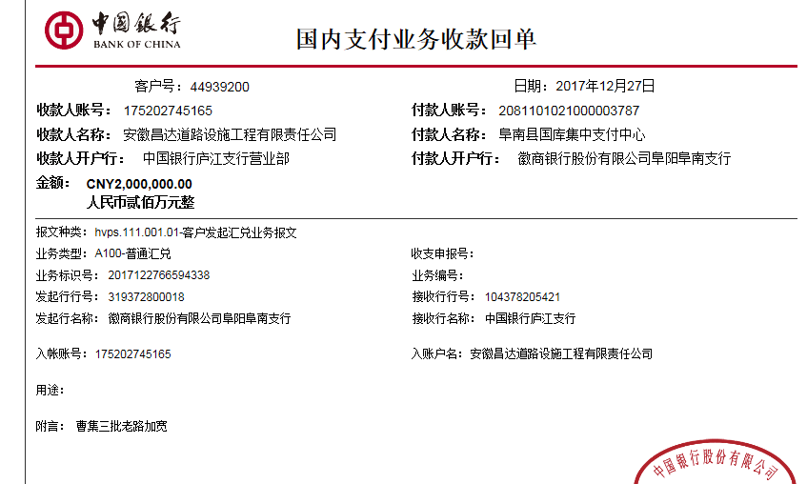
工程款支付证书 |  |  |  |  |  |  |  |  |  |  |  |  |  |  | 本次
工程名称 |  | 阜南县曹集镇十三五农村道路畅通工程第三批（老村级道路加宽改造工程） |  |  |  |  |  |  |  |  | ERP编号 | 6647 | 档案编号 | CD2017-020 | CD2017-020 | 20 | 6647 | 阜南县曹集镇十三五农村道路畅通工程第三批（老村级道路加宽改造工程） | 2017.3.15 | 18784677.53 | 武 鹏 | 120日历天 | 阜南县 曹集镇 | 唐 智13905685983 | 唐 智13905685983 | 中标书、施工合 同和投资协议原件 | 中标（现场负责人王世磊18255844546） | 中标书、施工合 同和投资协议原件 | 中标（现场负责人王世磊18255844546）
合同金额 |  | 18,784,677.53 |  | 中标 日期 | 2017.3.15 |  | 已 供 工程资料 | 中标书、施工合同和投资协议原件 |  |  |  | 庐江 | 责任 单位 | 经营中心
决算金额 |  |  |  | 竣工 日期 |  |  |  |  |  |  |  | 合肥 | 责任人 | 唐 智13905685983
序号 | 工程款到账 |  |  | 开票情况 |  | 管理费 |  | 代缴税金 | 其他扣款 |  | 预留款 |  | 实际支付
 | 日期 | 账户 | 金额 | 日期 | 金额 | 比例 | 金额 | 金额 | 金额 | 备注 | 金额 | 备注 | 户名 | 金额
1 | 2017-12-27 | 中 | 2,000,000.00 | 2017-12-01 | 1,930,000.00 | 2.0% | 40,000.00 | 338,028.00 | 800.00 | 2017.10.30办理外经证费用500 |  |  | 齐彦军 | 105,485.00
 | 2018-02-12 | 中 | 1,480,000.00 |  |  | 2% | 29,600.00 |  | 8,887.00 | 借款利息 |  |  | 2.12齐 | 2,000,000.00
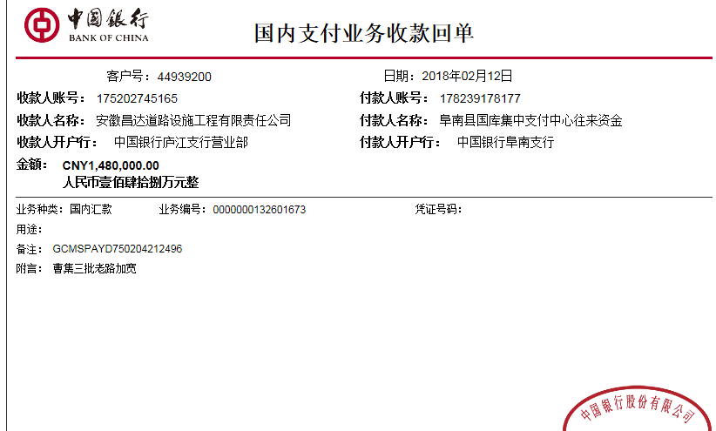
 | 2018-02-12 | 中 | 860,000.00 |  |  | 2% | 17,200.00 |  |  |  |  |  | 12.25齐 | 1,800,000.00
 |  |  |  |  |  |  |  |  |  | 2017.10.30办理外经证费用500 +2017.3.31项目部印章一枚300

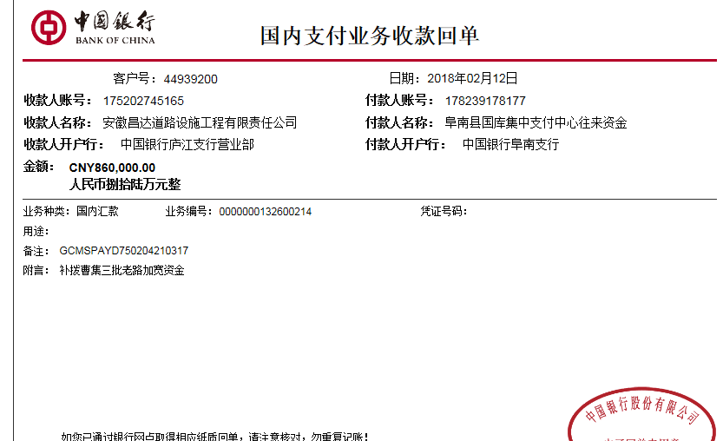

合计 |  | - | 4,340,000.00 | - | 1,930,000.00 | - | 86,800.00 | 338,028.00 | 9,687.00 | - | 0.00 | - | - | 3,905,485.00
本次结算 支付明细 |  | 应支付金额 |  | 3,905,485.00 |  |  |  | 实际支付金额 |  | 小写 | 105,485.00
 |  | 已支付金额 |  | 3,800,000.00 |  |  |  |  |  | 大写 | 壹拾万伍仟肆佰捌拾伍元整
申请部门 意见 |  |  |  |  |  |  |  | 项目管理 意见 |  | 何总、朱总已同意支付（附表背面截图）。
财务初审 意见 |  |  |  |  |  |  |  | 财务审核 意见
质安初审 意见 |  |  |  |  |  |  |  | 质安稽查 意见
总经理审批 |  |  |  |  |  |  |  | 董事长审批

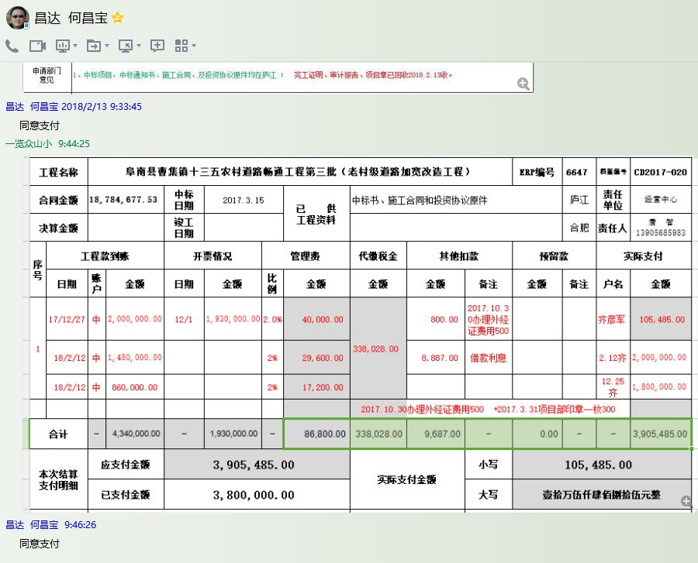

2
工程款支付证书 |  |  |  |  |  |  |  |  |  |  |  |  |  |  | 本次
工程名称 |  | 阜南县曹集镇十三五农村道路畅通工程第三批（老村级道路加宽改造工程） |  |  |  |  |  |  |  |  | ERP编号 | 6647 | 档案编号 | CD2017-020 | CD2017-020 | 20 | 6647 | 阜南县曹集镇十三五农村道路畅通工程第三批（老村级道路加宽改造工程） | 2017.3.15 | 18784677.53 | 武 鹏 | 120日历天 | 阜南县 曹集镇 | 唐 智13905685983 | 唐 智13905685983 | 中标书、施工合 同和投资协议原件 | 中标（现场负责人王世磊18255844546） | 中标书、施工合 同和投资协议原件 | 中标（现场负责人王世磊18255844546）
合同金额 |  | 18,784,677.53 |  | 中标 日期 | 2017.3.15 |  | 已 供 工程资料 | 中标书、施工合同和投资协议原件 |  |  |  | 庐江 | 责任 单位 | 经营中心
决算金额 |  |  |  | 竣工 日期 |  |  |  |  |  |  |  | 合肥 | 责任人 | 唐 智 齐彦军13905685983
序号 | 工程款到账 |  |  | 开票情况 |  | 管理费 |  | 代缴税金 | 其他扣款 |  | 预留款 |  | 实际支付
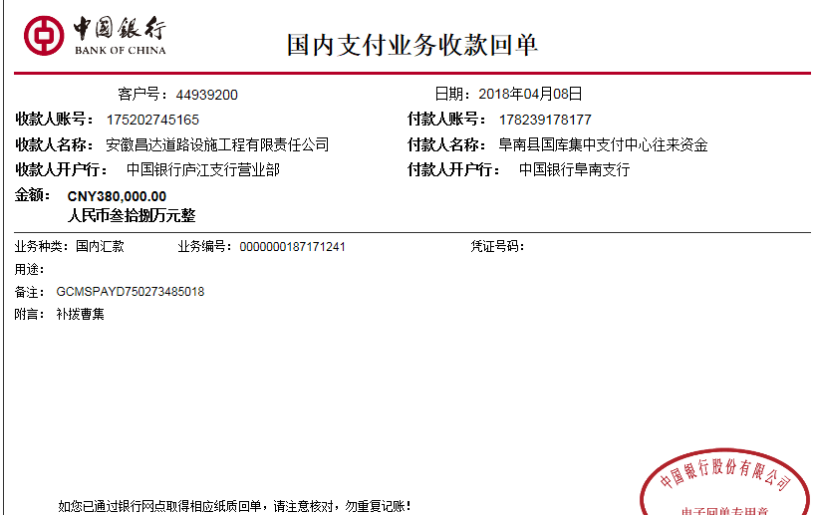
 | 日期 | 账户 | 金额 | 日期 | 金额 | 比例 | 金额 | 金额 | 金额 | 备注 | 金额 | 备注 | 户名 | 金额
1 | 2017-12-27 | 中 | 2,000,000.00 | 2017-12-01 | 1,930,000.00 | 2.0% | 40,000.00 | 338,028.00 | 800.00 | 2017.10.30办理外经证费用500 |  |  | 齐彦军 | 105,485.00
 | 2018-02-12 | 中 | 1,480,000.00 | 2018-01-17 | 1,860,000.00 | 2.0% | 29,600.00 |  | 8,887.00 | 借款利息 |  |  | 2.12齐 | 2,000,000.00
 | 2018-02-12 | 中 | 860,000.00 |  |  | 2.0% | 17,200.00 |  |  |  |  |  | 12.25齐 | 1,800,000.00
 |  |  |  |  |  |  |  |  |  | 2017.10.30办理外经证费用500 +2017.3.31项目部印章一枚300
 | 本次
2 | 2018-04-08 | 中 | 380,000.00 | 2018-04-03 | 2,530,000.00 | 2.0% | 7,600.00 | 0.00 | 0.00 |  | 250,000.00 | 暂扣25万 | 4.9材料 | 2,601,800.00
 | 2018-04-09 | 中 | 2,530,000.00 |  |  | 2.0% | 50,600.00
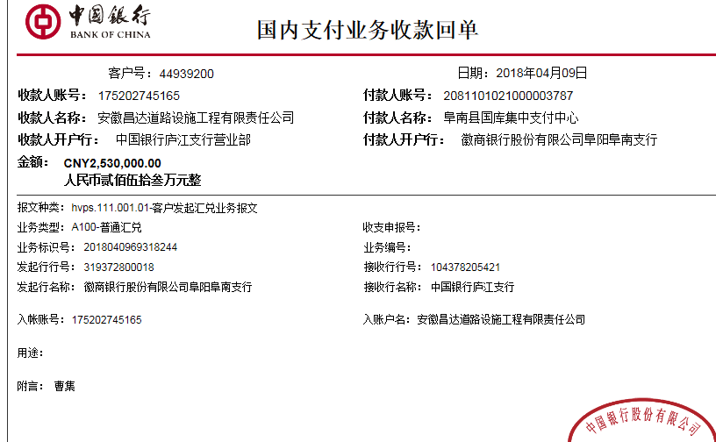

合计 |  | - | 7,250,000.00 | - | 6,320,000.00 | - | 145,000.00 | 338,028.00 | 9,687.00 | - | 250,000.00 | - | - | 6,507,285.00
本次结算 支付明细 |  | 应支付金额 |  | 2,601,800.00 |  |  |  | 实际支付金额 |  | 小写 | 0.00
 |  | 已支付金额 |  | 2,601,800.00 |  |  |  |  |  | 大写 | 零元整
申请部门 意见 |  |  |  |  |  |  |  | 项目管理 意见 |  | 何总、朱总已同意支付（附表背面截图）。
财务初审 意见 |  |  |  |  |  |  |  | 财务审核 意见
质安初审 意见 |  |  |  |  |  |  |  | 质安稽查 意见
总经理审批 |  |  |  |  |  |  |  | 董事长审批

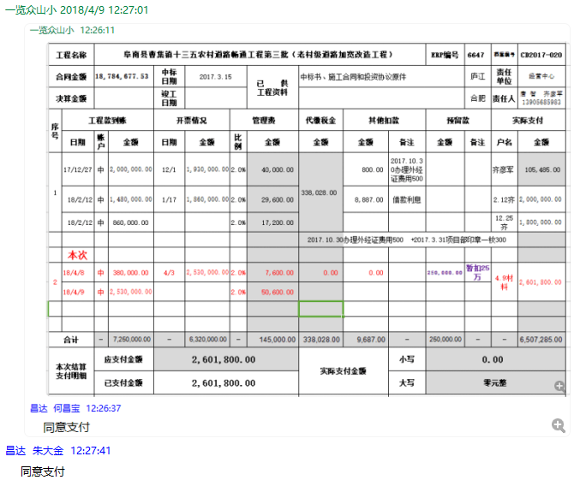

3
工程款支付证书 |  |  |  |  |  |  |  |  |  |  |  |  |  |  | 本次
工程名称 |  | 阜南县曹集镇十三五农村道路畅通工程第三批（老村级道路加宽改造工程） |  |  |  |  |  |  |  |  | ERP编号 | 6647 | 档案编号 | CD2017-020 | CD2017-020 | 20 | 6647 | 阜南县曹集镇十三五农村道路畅通工程第三批（老村级道路加宽改造工程） | 2017.3.15 | 18784677.53 | 武 鹏 | 120日历天 | 阜南县 曹集镇 | 唐 智13905685983 | 唐 智13905685983 | 中标书、施工合 同和投资协议原件 | 中标（现场负责人王世磊18255844546） | 中标书、施工合 同和投资协议原件 | 中标（现场负责人王世磊18255844546）
合同金额 |  | 18,784,677.53 |  | 中标 日期 | 2017.3.15 |  | 已 供 工程资料 | 中标书、施工合同和投资协议原件 |  |  |  | 庐江 | 责任 单位 | 经营中心
决算金额 |  |  |  | 竣工 日期 |  |  |  |  |  |  |  | 合肥 | 责任人 | 唐 智 齐彦军13905685983
序号 | 工程款到账 |  |  | 开票情况 |  | 管理费 |  | 代缴税金 | 其他扣款 |  | 预留款 |  | 实际支付
 | 日期 | 账户 | 金额 | 日期 | 金额 | 比例 | 金额 | 金额 | 金额 | 备注 | 金额 | 备注 | 户名 | 金额
1 | 2017-12-27 | 中 | 2,000,000.00 | 2017-12-01 | 1,930,000.00 | 2.0% | 40,000.00 | 338,028.00 | 800.00 | 办理外、印章 |  |  | 齐彦军 | 105,485.00
 | 2018-02-12 | 中 | 1,480,000.00 | 2018-01-17 | 1,860,000.00 | 2.0% | 29,600.00 |  | 8,887.00 | 借款利息 |  |  | 2.12齐 | 2,000,000.00
 | 2018-02-12 | 中 | 860,000.00 |  |  | 2.0% | 17,200.00 |  |  |  |  |  | 12.25齐 | 1,800,000.00
 |  |  |  |  |  |  |  |  |  | 2017.10.30办理外经证费用500 +2017.3.31项目部印章一枚300

2 | 2018-04-08 | 中 | 380,000.00 | 2018-04-03 | 2,530,000.00 | 2.0% | 7,600.00 | 0.00 | 0.00 |  | 250,000.00 | 暂扣25万 | 4.9材料 | 2,601,800.00
 | 2018-04-09 | 中 | 2,530,000.00 |  |  | 2.0% | 50,600.00
 | 本次
3 | 申请支付上次的暂扣款25万代转材料款 |  |  |  |  |  |  |  |  |  | -250,000.00 | 退 | 材料 | 250,000.00

合计 |  | - | 7,250,000.00 | - | 6,320,000.00 | - | 145,000.00 | 338,028.00 | 9,687.00 | - | 0.00 | - | - | 6,757,285.00
本次结算 支付明细 |  | 应支付金额 |  | 250,000.00 |  |  |  | 实际支付金额 |  | 小写 | 0.00
 |  | 已支付金额 |  | 250,000.00 |  |  |  |  |  | 大写 | 零元整
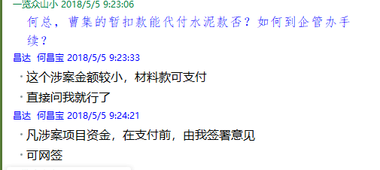
申请部门 意见 |  |  |  |  |  |  |  | 项目管理 意见 |  | 何总、朱总已同意支付（附表背面截图）。
财务初审 意见 |  |  |  |  |  |  |  | 财务审核 意见
质安初审 意见 |  |  |  |  |  |  |  | 质安稽查 意见
总经理审批 |  |  |  |  |  |  |  | 董事长审批

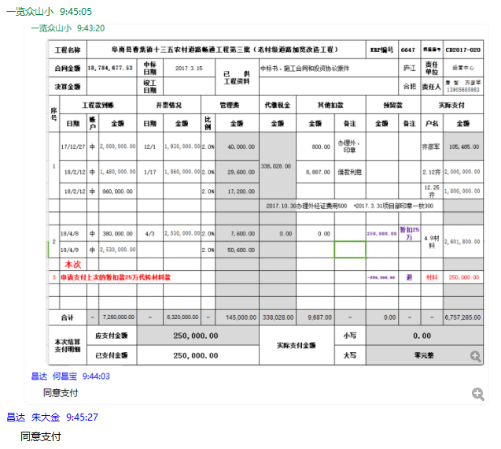

4
工程款支付证书 |  |  |  |  |  |  |  |  |  |  |  |  |  |  | 本次
工程名称 |  | 阜南县曹集镇十三五农村道路畅通工程第三批（老村级道路加宽改造工程） |  |  |  |  |  |  |  |  | ERP编号 | 6647 | 档案编号 | CD2017-020 | CD2017-020 | 20 | 6647 | 阜南县曹集镇十三五农村道路畅通工程第三批（老村级道路加宽改造工程） | 2017.3.15 | 18784677.53 | 武 鹏 | 120日历天 | 阜南县 曹集镇 | 唐 智13905685983 | 唐 智13905685983 | 中标书、施工合 同和投资协议原件 | 中标（现场负责人王世磊18255844546） | 中标书、施工合 同和投资协议原件 | 中标（现场负责人王世磊18255844546）
合同金额 |  | 18,784,677.53 |  | 中标 日期 | 2017.3.15 |  | 已 供 工程资料 | 中标书、施工合同和投资协议原件 |  |  |  | 庐江 | 责任 单位 | 经营中心
决算金额 |  |  |  | 竣工 日期 |  |  |  |  |  |  |  | 合肥 | 责任人 | 唐智 齐彦军13905685983
序号 | 工程款到账 |  |  | 开票情况 |  | 管理费 |  | 代缴税金 | 其他扣款 |  | 预留款 |  | 实际支付
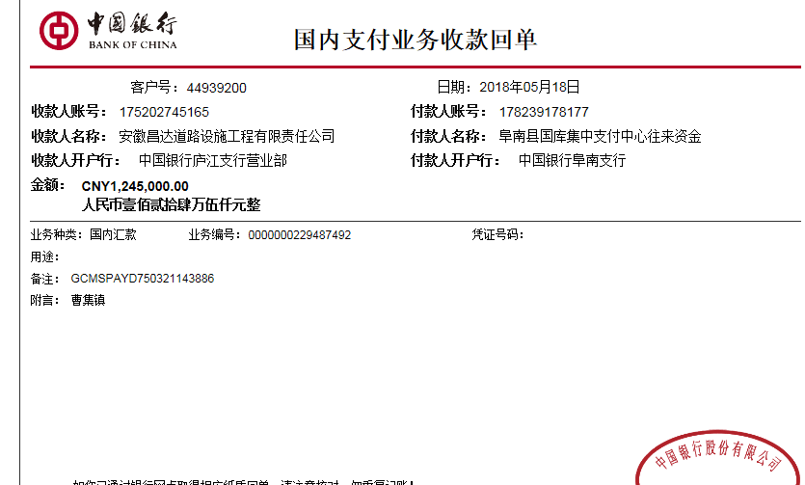
 | 日期 | 账户 | 金额 | 日期 | 金额 | 比例 | 金额 | 金额 | 金额 | 备注 | 金额 | 备注 | 户名 | 金额
1 | 2017-12-27 | 中 | 2,000,000.00 | 2017-12-01 | 1,930,000.00 | 2.0% | 40,000.00 | 338,028.00 | 800.00 | 办理外、印章 |  |  | 齐彦军 | 105,485.00
 | 2018-02-12 | 中 | 1,480,000.00 | 2018-01-17 | 1,860,000.00 | 2.0% | 29,600.00 |  | 8,887.00 | 借款利息 |  |  | 2.12齐 | 2,000,000.00
 | 2018-02-12 | 中 | 860,000.00 |  |  | 2.0% | 17,200.00 |  |  |  |  |  | 12.25齐 | 1,800,000.00
 |  |  |  |  |  |  |  |  |  | 2017.10.30办理外经证费用500 +2017.3.31项目部印章一枚300

2 | 2018-04-08 | 中 | 380,000.00 | 2018-04-03 | 2,530,000.00 | 2.0% | 7,600.00 | 0.00 | 0.00 |  | 250,000.00 | 暂扣25万 | 4.9材料 | 2,601,800.00
 | 2018-04-09 | 中 | 2,530,000.00 |  |  | 2.0% | 50,600.00

3 | 申请支付上次的暂扣款25万代转材料款 |  |  |  |  |  |  |  |  |  | -250,000.00 | 退 | 材料 | 250,000.00
 | 本次
4 | 2018-05-18 | 中 | 1,245,000.00 | 2018-05-04 | 1,245,000.00 | 2.0% | 24,900.00 | 231.00 | 0.00 |  | 200,000.00 | 暂扣20万 | 材料 | 1,019,869.00

合计 |  | - | 8,495,000.00 | - | 7,565,000.00 | - | 169,900.00 | 338,259.00 | 9,687.00 | - | 200,000.00 | - | - | 7,777,154.00
本次结算 支付明细 |  | 应支付金额 |  | 1,019,869.00 |  |  |  | 实际支付金额 |  | 小写 | 0.00
 |  | 已支付金额 |  | 1,019,869.00 |  |  |  |  |  | 大写 | 零元整
申请部门 意见 |  |  |  |  |  |  |  | 项目管理 意见 |  | 何总、朱总已同意支付（附表背面截图）。
财务初审 意见 |  |  |  |  |  |  |  | 财务审核 意见
质安初审 意见 |  |  |  |  |  |  |  | 质安稽查 意见
总经理审批 |  |  |  |  |  |  |  | 董事长审批

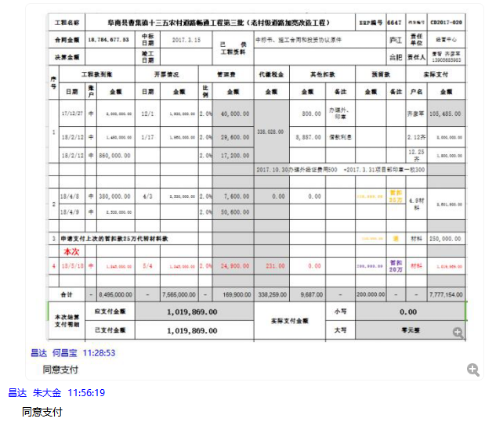

6
工程款支付证书 |  |  |  |  |  |  |  |  |  |  |  |  |  |  | 本次
工程名称 |  | 阜南县曹集镇十三五农村道路畅通工程第三批（老村级道路加宽改造工程） |  |  |  |  |  |  |  |  | ERP编号 | 6647 | 档案编号 | CD2017-020 | CD2017-020 | 20 | 6647 | 阜南县曹集镇十三五农村道路畅通工程第三批（老村级道路加宽改造工程） | 2017.3.15 | 18784677.53 | 武 鹏 | 120日历天 | 阜南县 曹集镇 | 唐 智13905685983 | 唐 智13905685983 | 中标书、施工合 同和投资协议原件 | 中标（现场负责人王世磊18255844546） | 中标书、施工合 同和投资协议原件 | 中标（现场负责人王世磊18255844546）
合同金额 |  | 18,784,677.53 |  | 中标 日期 | 2017.3.15 |  | 已 供 工程资料 | 中标书、施工合同和投资协议原件 |  |  |  | 庐江 | 责任 单位 | 经营中心
决算金额 |  |  |  | 竣工 日期 |  |  |  |  |  |  |  | 合肥 | 责任人 | 唐智 齐彦军13905685983
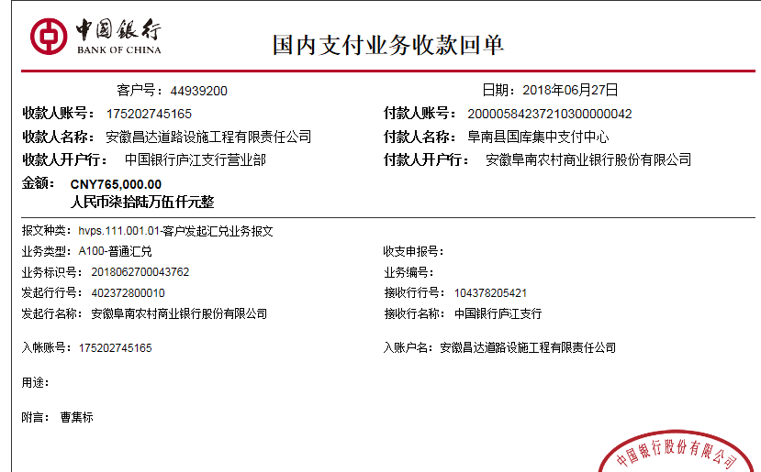
序号 | 工程款到账 |  |  | 开票情况 |  | 管理费 |  | 代缴税金 | 其他扣款 |  | 预留款 |  | 实际支付
 | 日期 | 账户 | 金额 | 日期 | 金额 | 比例 | 金额 | 金额 | 金额 | 备注 | 金额 | 备注 | 户名 | 金额
1 | 2017-12-27 | 中 | 2,000,000.00 | 2017-12-01 | 1,930,000.00 | 2.0% | 40,000.00 | 338,028.00 | 800.00 | 办理外、印章 |  |  | 齐彦军 | 105,485.00
 | 2018-02-12 | 中 | 1,480,000.00 | 2018-01-17 | 1,860,000.00 | 2.0% | 29,600.00 |  | 8,887.00 | 借款利息 |  |  | 2.12齐 | 2,000,000.00
 | 2018-02-12 | 中 | 860,000.00 |  |  | 2.0% | 17,200.00 |  |  |  |  |  | 12.25齐 | 1,800,000.00
 |  |  |  |  |  |  |  |  |  | 2017.10.30办理外经证费用500 +2017.3.31项目部印章一枚300

2 | 2018-04-08 | 中 | 380,000.00 | 2018-04-03 | 2,530,000.00 | 2.0% | 7,600.00 | 0.00 | 0.00 |  | 250,000.00 | 暂扣25万 | 4.9材料 | 2,601,800.00
 | 2018-04-09 | 中 | 2,530,000.00 |  |  | 2.0% | 50,600.00

3 | 申请支付上次的暂扣款25万代转材料款 |  |  |  |  |  |  |  |  |  | -250,000.00 | 退 | 材料 | 250,000.00

4 | 2018-05-18 | 中 | 1,245,000.00 | 2018-05-04 | 1,245,000.00 | 2.0% | 24,900.00 | 231.00 | 0.00 |  | 200,000.00 | 暂扣20万 | 材料 | 1,019,869.00

5 | 申请支付上次的暂扣款20万代转材料款 |  |  |  |  |  |  |  |  |  | -200,000.00 | 退 | 材料 | 200,000.00
 | 本次
6 | 2018-06-27 | 中 | 765,000.00 | 2018-06-15 | 765,000.00 | 2.0% | 15,300.00 | 0.00 | 0.00 |  | 23,000.00 | 暂扣23000 | 6材料 | 726,700.00
 |  |  |  |  |  |  |  |  |  |  |  | 成本不够暂扣18000； 焦玉平案案件费用暂扣5000； 借款本次不扣，下次再扣

合计 |  | - | 9,260,000.00 | - | 8,330,000.00 | - | 185,200.00 | 338,259.00 | 9,687.00 | - | 23,000.00 | - | - | 8,703,854.00
本次结算 支付明细 |  | 应支付金额 |  | 726,700.00 |  |  |  | 实际支付金额 |  | 小写 | 0.00
 |  | 已支付金额 |  | 726,700.00 |  |  |  |  |  | 大写 | 零元整
申请部门 意见 |  |  |  |  |  |  |  | 项目管理 意见 |  | 何总、朱总已同意支付（附表背面截图）。
财务初审 意见 |  |  |  |  |  |  |  | 财务审核 意见
质安初审 意见 |  |  |  |  |  |  |  | 质安稽查 意见
总经理审批 |  |  |  |  |  |  |  | 董事长审批

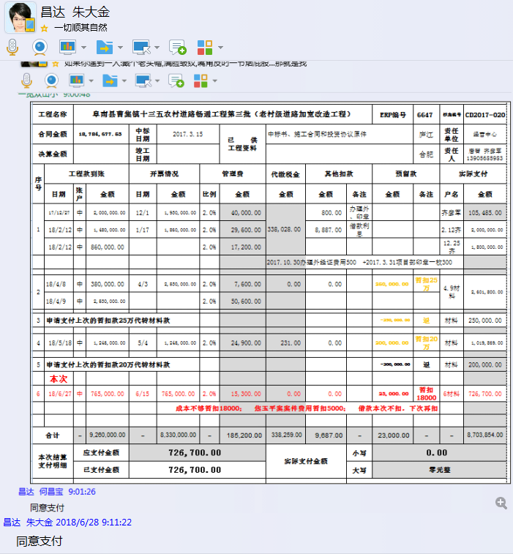

7
工程款支付证书 |  |  |  |  |  |  |  |  |  |  |  |  |  |  | 本次
工程名称 |  | 阜南县曹集镇十三五农村道路畅通工程第三批（老村级道路加宽改造工程） |  |  |  |  |  |  |  |  | ERP编号 | 6647 | 档案编号 | CD2017-020 | CD2017-020 | 20 | 6647 | 阜南县曹集镇十三五农村道路畅通工程第三批（老村级道路加宽改造工程） | 2017.3.15 | 18784677.53 | 武 鹏 | 120日历天 | 阜南县 曹集镇 | 唐 智13905685983 | 唐 智13905685983 | 中标书、施工合 同和投资协议原件 | 中标（现场负责人王世磊18255844546） | 中标书、施工合 同和投资协议原件 | 中标（现场负责人王世磊18255844546）
合同金额 |  | 18,784,677.53 |  | 中标 日期 | 2017.3.15 |  | 已 供 工程资料 | 中标书、施工合同和投资协议原件 |  |  |  | 庐江 | 责任 单位 | 经营中心
决算金额 |  |  |  | 竣工 日期 |  |  |  |  |  |  |  | 合肥 | 责任人 | 唐智 齐彦军13905685983
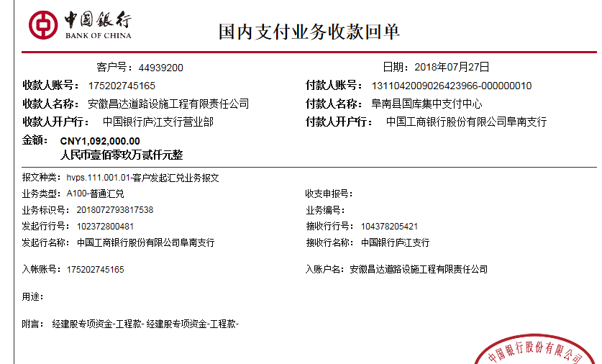
序号 | 工程款到账 |  |  | 开票情况 |  | 管理费 |  | 代缴税金 | 其他扣款 |  | 预留款 |  | 实际支付
 | 日期 | 账户 | 金额 | 日期 | 金额 | 比例 | 金额 | 金额 | 金额 | 备注 | 金额 | 备注 | 户名 | 金额
1 | 2017-12-27 | 中 | 2,000,000.00 | 2017-12-01 | 1,930,000.00 | 2.0% | 40,000.00 | 338,028.00 | 800.00 | 办理外、印章 |  |  | 齐彦军 | 105,485.00
 | 2018-02-12 | 中 | 1,480,000.00 | 2018-01-17 | 1,860,000.00 | 2.0% | 29,600.00 |  | 8,887.00 | 借款利息 |  |  | 2.12齐 | 2,000,000.00
 | 2018-02-12 | 中 | 860,000.00 |  |  | 2.0% | 17,200.00 |  |  |  |  |  | 12.25齐 | 1,800,000.00
 |  |  |  |  |  |  |  |  |  | 2017.10.30办理外经证费用500 +2017.3.31项目部印章一枚300

2 | 2018-04-08 | 中 | 380,000.00 | 2018-04-03 | 2,530,000.00 | 2.0% | 7,600.00 | 0.00 | 0.00 |  | 250,000.00 | 暂扣25万 | 4.9材料 | 2,601,800.00
 | 2018-04-09 | 中 | 2,530,000.00 |  |  | 2.0% | 50,600.00

3 | 申请支付上次的暂扣款25万代转材料款 |  |  |  |  |  |  |  |  |  | -250,000.00 | 退 | 材料 | 250,000.00

4 | 2018-05-18 | 中 | 1,245,000.00 | 2018-05-04 | 1,245,000.00 | 2.0% | 24,900.00 | 231.00 | 0.00 |  | 200,000.00 | 暂扣20万 | 材料 | 1,019,869.00

5 | 申请支付上次的暂扣款20万代转材料款 |  |  |  |  |  |  |  |  |  | -200,000.00 | 退 | 材料 | 200,000.00

6 | 2018-06-27 | 中 | 765,000.00 | 2018-06-15 | 765,000.00 | 2.0% | 15,300.00 | 0.00 | 0.00 |  | 23,000.00 | 暂扣23000 | 6材料 | 726,700.00
 |  |  |  |  |  |  |  |  |  |  |  | 成本不够暂扣18000； 焦玉平案案件费用暂扣5000； 借款本次不扣，下次再扣
 | 本次
7 | 2018-07-27 | 中 | 1,092,000.00 | 2018-07-18 | 1,092,000.00 | 2.0% | 21,840.00 | 0.00 | 0.00 |  | -18,000.00 | 退暂扣18000 | 7材料 | 1,088,160.00
 |  |  |  |  |  |  |  |  |  |  |  | 成本已提供，退暂扣18000； 借款本次不扣，下次再扣

合计 |  | - | 10,352,000.00 | - | 9,422,000.00 | - | 207,040.00 | 338,259.00 | 9,687.00 | - | 5,000.00 | - | - | 9,792,014.00
本次结算 支付明细 |  | 应支付金额 |  | 1,088,160.00 |  |  |  | 实际支付金额 |  | 小写 | 0.00
 |  | 已支付金额 |  | 1,088,160.00 |  |  |  |  |  | 大写 | 零元整
申请部门 意见 |  |  |  |  |  |  |  | 项目管理 意见 |  | 何总、朱总已同意支付（附表背面截图）。
财务初审 意见 |  |  |  |  |  |  |  | 财务审核 意见
质安初审 意见 |  |  |  |  |  |  |  | 质安稽查 意见
总经理审批 |  |  |  |  |  |  |  | 董事长审批

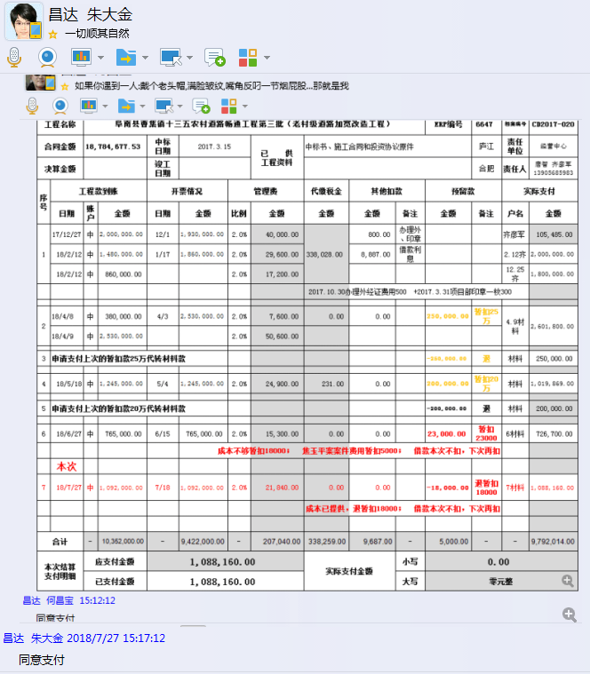

8
工程款支付证书 |  |  |  |  |  |  |  |  |  |  |  |  |  |  | 本次
工程名称 |  | 阜南县曹集镇十三五农村道路畅通工程第三批（老村级道路加宽改造工程） |  |  |  |  |  |  |  |  | ERP编号 | 6647 | 档案编号 | CD2017-020 | CD2017-020 | 20 | 6647 | 阜南县曹集镇十三五农村道路畅通工程第三批（老村级道路加宽改造工程） | 2017.3.15 | 18784677.53 | 武 鹏 | 120日历天 | 阜南县 曹集镇 | 唐 智13905685983 | 唐 智13905685983 | 中标书、施工合 同和投资协议原件 | 中标（现场负责人王世磊18255844546） | 中标书、施工合 同和投资协议原件 | 中标（现场负责人王世磊18255844546）
合同金额 |  | 18,784,677.53 |  | 中标 日期 | 2017.3.15 |  | 已 供 工程资料 | 中标书、施工合同和投资协议原件 |  |  |  | 庐江 | 责任 单位 | 经营中心
决算金额 |  |  |  | 竣工 日期 |  |  |  |  |  |  |  | 合肥 | 责任人 | 唐智 齐彦军13905685983
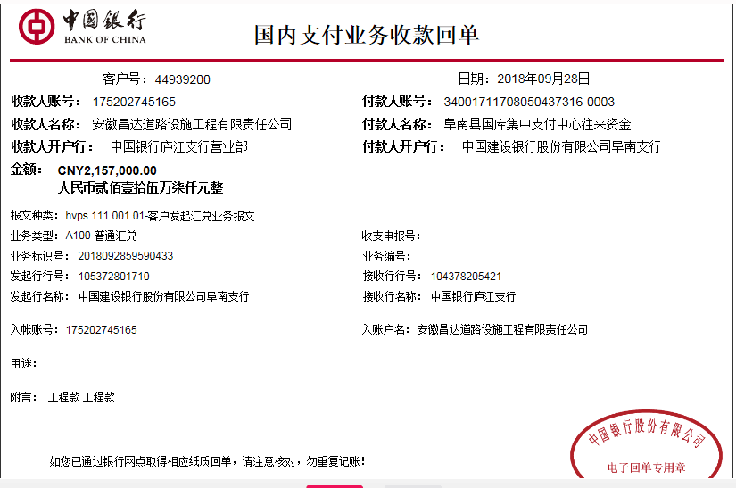
序号 | 工程款到账 |  |  | 开票情况 |  | 管理费 |  | 代缴税金 | 其他扣款 |  | 预留款 |  | 实际支付
 | 日期 | 账户 | 金额 | 日期 | 金额 | 比例 | 金额 | 金额 | 金额 | 备注 | 金额 | 备注 | 户名 | 金额
1 | 2017-12-27 | 中 | 2,000,000.00 | 2017-12-01 | 1,930,000.00 | 2.0% | 40,000.00 | 338,028.00 | 800.00 | 办理外、印章 |  |  | 齐彦军 | 105,485.00
 | 2018-02-12 | 中 | 1,480,000.00 | 2018-01-17 | 1,860,000.00 | 2.0% | 29,600.00 |  | 8,887.00 | 借款利息 |  |  | 2.12齐 | 2,000,000.00
 | 2018-02-12 | 中 | 860,000.00 |  |  | 2.0% | 17,200.00 |  |  |  |  |  | 12.25齐 | 1,800,000.00
 |  |  |  |  |  |  |  |  |  | 2017.10.30办理外经证费用500 +2017.3.31项目部印章一枚300

2 | 2018-04-08 | 中 | 380,000.00 | 2018-04-03 | 2,530,000.00 | 2.0% | 7,600.00 | 0.00 | 0.00 |  | 250,000.00 | 暂扣25万 | 4.9材料 | 2,601,800.00
 | 2018-04-09 | 中 | 2,530,000.00 |  |  | 2.0% | 50,600.00

3 | 申请支付上次的暂扣款25万代转材料款 |  |  |  |  |  |  |  |  |  | -250,000.00 | 退 | 材料 | 250,000.00

4 | 2018-05-18 | 中 | 1,245,000.00 | 2018-05-04 | 1,245,000.00 | 2.0% | 24,900.00 | 231.00 | 0.00 |  | 200,000.00 | 暂扣20万 | 材料 | 1,019,869.00

5 | 申请支付上次的暂扣款20万代转材料款 |  |  |  |  |  |  |  |  |  | -200,000.00 | 退 | 材料 | 200,000.00

6 | 2018-06-27 | 中 | 765,000.00 | 2018-06-15 | 765,000.00 | 2.0% | 15,300.00 | 0.00 | 0.00 |  | 23,000.00 | 暂扣23000 | 6材料 | 726,700.00
 |  |  |  |  |  |  |  |  |  |  |  | 成本不够暂扣18000； 焦玉平案案件费用暂扣5000； 借款本次不扣，下次再扣

7 | 2018-07-27 | 中 | 1,092,000.00 | 2018-07-18 | 1,092,000.00 | 2.0% | 21,840.00 | 0.00 | 0.00 |  | -18,000.00 | 退暂扣18000 | 7材料 | 1,088,160.00
 |  |  |  |  |  |  |  |  |  |  |  | 成本已提供，退暂扣18000； 借款本次不扣，下次再扣
 | 本次
8 | 2018-09-28 | 中 | 2,157,000.00 | 2018-09-17 | 2,157,000.00 | 2.0% | 43,140.00 | 0.00 | 700,000.00 | 还70万本及息 | 21,570.00 | 1%预留损失准备金 | 9.29 | 500,000.00
 |  |  |  |  |  |  |  |  | 48,067.00 |  |  |  | 10材料 | 783,498.00
 |  |  |  |  |  |  |  |  |  |  |  |  | 立皖 产品款 | 60,725.00

合计 |  | - | 12,509,000.00 | - | 11,579,000.00 | - | 250,180.00 | 338,259.00 | 757,754.00 | - | 26,570.00 | - | - | 11,136,237.00
本次结算 支付明细 |  | 应支付金额 |  | 1,344,223.00 |  |  |  | 实际支付金额 |  | 小写 | 60,725.00
 |  | 已支付金额 |  | 1,283,498.00 |  |  |  |  |  | 大写 | 陆万零柒佰贰拾伍元整
申请部门 意见 |  |  |  |  |  |  |  | 项目管理 意见 |  | 何总、朱总已同意支付（附表背面截图）。
财务初审 意见 |  |  |  |  |  |  |  | 财务审核 意见
质安初审 意见 |  |  |  |  |  |  |  | 质安稽查 意见
总经理审批 |  |  |  |  |  |  |  | 董事长审批

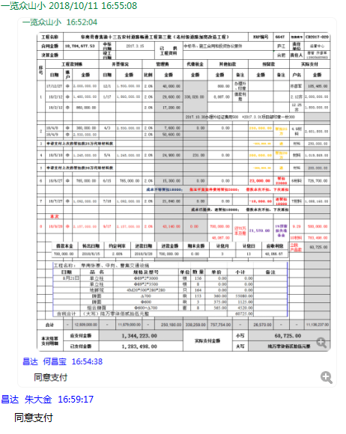

9
工程款支付证书 |  |  |  |  |  |  |  |  |  |  |  |  |  |  | 本次
工程名称 |  | 阜南县曹集镇十三五农村道路畅通工程第三批（老村级道路加宽改造工程） |  |  |  |  |  |  |  |  | ERP编号 | 6647 | 档案编号 | CD2017-020 | CD2017-020 | 20 | 6647 | 阜南县曹集镇十三五农村道路畅通工程第三批（老村级道路加宽改造工程） | 2017.3.15 | 18784677.53 | 武 鹏 | 120日历天 | 阜南县 曹集镇 | 唐 智13905685983 | 唐 智13905685983 | 中标书、施工合 同和投资协议原件 | 中标（现场负责人王世磊18255844546） | 中标书、施工合 同和投资协议原件 | 中标（现场负责人王世磊18255844546）
合同金额 |  | 18,784,677.53 |  | 中标 日期 | 2017.3.15 |  | 已 供 工程资料 | 中标书、施工合同和投资协议原件 |  |  |  | 庐江 | 责任 单位 | 经营中心
决算金额 |  |  |  | 竣工 日期 |  |  |  |  |  |  |  | 合肥 | 责任人 | 唐智 齐彦军13905685983
序号 | 工程款到账 |  |  | 开票情况 |  | 管理费 |  | 代缴税金 | 其他扣款 |  | 预留款 |  | 实际支付
 | 日期 | 账户 | 金额 | 日期 | 金额 | 比例 | 金额 | 金额 | 金额 | 备注 | 金额 | 备注 | 户名 | 金额
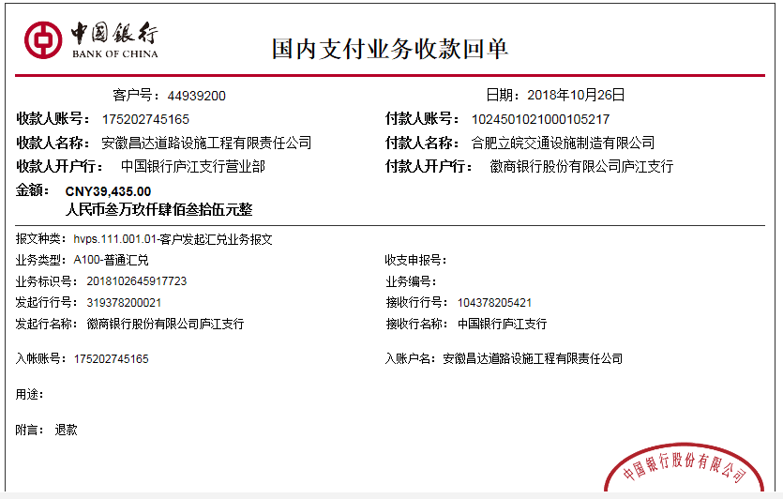
1 | 2017-12-27 | 中 | 2,000,000.00 | 2017-12-01 | 1,930,000.00 | 2.0% | 40,000.00 | 338,028.00 | 800.00 | 办理外、印章 |  |  | 齐彦军 | 105,485.00
 | 2018-02-12 | 中 | 1,480,000.00 | 2018-01-17 | 1,860,000.00 | 2.0% | 29,600.00 |  | 8,887.00 | 借款利息 |  |  | 2.12齐 | 2,000,000.00
 | 2018-02-12 | 中 | 860,000.00 |  |  | 2.0% | 17,200.00 |  |  |  |  |  | 12.25齐 | 1,800,000.00
 |  |  |  |  |  |  |  |  |  | 2017.10.30办理外经证费用500 +2017.3.31项目部印章一枚300

2 | 2018-04-08 | 中 | 380,000.00 | 2018-04-03 | 2,530,000.00 | 2.0% | 7,600.00 | 0.00 | 0.00 |  | 250,000.00 | 暂扣25万 | 4.9材料 | 2,601,800.00
 | 2018-04-09 | 中 | 2,530,000.00 |  |  | 2.0% | 50,600.00

3 | 申请支付上次的暂扣款25万代转材料款 |  |  |  |  |  |  |  |  |  | -250,000.00 | 退 | 材料 | 250,000.00

4 | 2018-05-18 | 中 | 1,245,000.00 | 2018-05-04 | 1,245,000.00 | 2.0% | 24,900.00 | 231.00 | 0.00 |  | 200,000.00 | 暂扣20万 | 材料 | 1,019,869.00

5 | 申请支付上次的暂扣款20万代转材料款 |  |  |  |  |  |  |  |  |  | -200,000.00 | 退 | 材料 | 200,000.00

6 | 2018-06-27 | 中 | 765,000.00 | 2018-06-15 | 765,000.00 | 2.0% | 15,300.00 | 0.00 | 0.00 |  | 23,000.00 | 暂扣23000 | 6材料 | 726,700.00
 |  |  |  |  |  |  |  |  |  |  |  | 成本不够暂扣18000； 焦玉平案案件费用暂扣5000； 借款本次不扣，下次再扣

7 | 2018-07-27 | 中 | 1,092,000.00 | 2018-07-18 | 1,092,000.00 | 2.0% | 21,840.00 | 0.00 | 0.00 |  | -18,000.00 | 退暂扣18000 | 7材料 | 1,088,160.00
 |  |  |  |  |  |  |  |  |  |  |  | 成本已提供，退暂扣18000； 借款本次不扣，下次再扣

8 | 2018-09-28 | 中 | 2,157,000.00 | 2018-09-17 | 2,157,000.00 | 2.0% | 43,140.00 | 0.00 | 700,000.00 | 还70万本及息 | 21,570.00 | 1%预留损失准备金 | 9.29 | 500,000.00
 |  |  |  |  |  |  |  |  | 48,067.00 |  |  |  | 10材料 | 783,498.00
 |  |  |  |  |  |  |  |  |  |  |  |  | 立皖 产品款 | 60,725.00
 | 本次
9 | 立皖的护栏产品款退回了昌达39435，安排支付给合作人，因为张寨、中岗不是此项目的 |  |  |  |  |  |  |  |  |  |  | 10.26收到退款 | 立皖 产品款 | -39,435.00
 |  |  |  |  |  |  |  |  |  |  |  |  | 材料 | 39,435.00

合计 |  | - | 12,509,000.00 | - | 11,579,000.00 | - | 250,180.00 | 338,259.00 | 757,754.00 | - | 26,570.00 | - | - | 11,136,237.00 | 930000
本次结算 支付明细 |  | 应支付金额 |  | 39,435.00 |  |  |  | 实际支付金额 |  | 小写 | 0.00
 |  | 已支付金额 |  | 39,435.00 |  |  |  |  |  | 大写 | 零元整
申请部门 意见 |  |  |  |  |  |  |  | 项目管理 意见 |  | 何总、朱总已同意支付（附表背面截图）。
财务初审 意见 |  |  |  |  |  |  |  | 财务审核 意见
质安初审 意见 |  |  |  |  |  |  |  | 质安稽查 意见
总经理审批 |  |  |  |  |  |  |  | 董事长审批

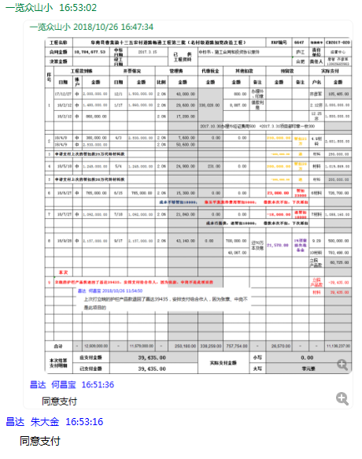

10
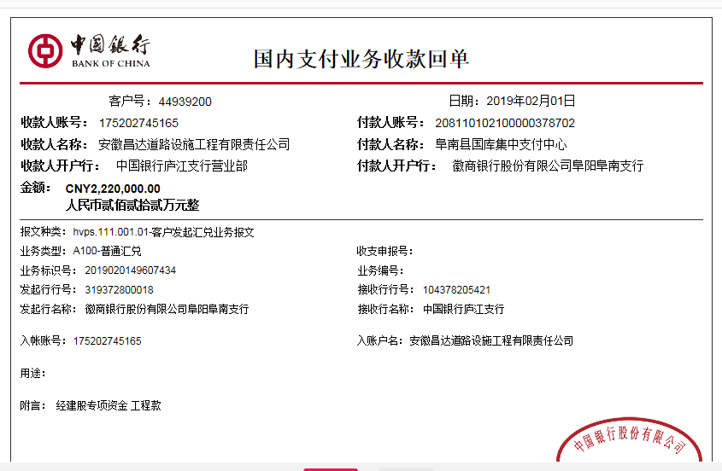
工程款支付证书 |  |  |  |  |  |  |  |  |  |  |  |  |  |  |  | 本次
工程名称 |  | 阜南县曹集镇十三五农村道路畅通工程第三批（老村级道路加宽改造工程） |  |  |  |  |  |  |  |  | ERP编号 | 6647 | 档案编号 | CD2017-020 |  | CD2017-020 | 20 | 6647 | 阜南县曹集镇十三五农村道路畅通工程第三批（老村级道路加宽改造工程） | 2017.3.15 | 18784677.53 | 武 鹏 | 120日历天 | 阜南县 曹集镇 | 唐 智13905685983 | 唐 智13905685983 | 中标书、施工合 同和投资协议原件 | 中标（现场负责人王世磊18255844546） | 中标书、施工合 同和投资协议原件 | 中标（现场负责人王世磊18255844546）
合同金额 |  | 18,784,677.53 |  | 中标 日期 | 2017.3.15 |  | 已 供 工程资料 | 中标书、施工合同和投资协议原件 |  |  |  | 庐江 | 责任 单位 | 经营中心
决算金额 |  | 17,910,850.16 |  | 竣工 日期 |  |  |  |  |  |  |  | 合肥 | 责任人 | 唐智 齐彦军13905685983
序号 | 工程款到账 |  |  | 开票情况 |  | 管理费 |  | 代缴税金 | 其他扣款 |  | 预留款 |  | 实际支付
 | 日期 | 账户 | 金额 | 日期 | 金额 | 比例 | 金额 | 金额 | 金额 | 备注 | 金额 | 备注 | 户名 | 金额
1 | 2017-12-27 | 中 | 2,000,000.00 | 2017-12-01 | 1,930,000.00 | 2.0% | 40,000.00 | 338,028.00 | 800.00 | 办理外、印章 |  |  | 齐彦军 | 105,485.00
 | 2018-02-12 | 中 | 1,480,000.00 | 2018-01-17 | 1,860,000.00 | 2.0% | 29,600.00 |  | 8,887.00 | 借款利息 |  |  | 2.12齐 | 2,000,000.00
 | 2018-02-12 | 中 | 860,000.00 |  |  | 2.0% | 17,200.00 |  |  |  |  |  | 12.25齐 | 1,800,000.00
 |  |  |  |  |  |  |  |  |  | 2017.10.30办理外经证费用500 +2017.3.31项目部印章一枚300

2 | 2018-04-08 | 中 | 380,000.00 | 2018-04-03 | 2,530,000.00 | 2.0% | 7,600.00 | 0.00 | 0.00 |  | 250,000.00 | 暂扣25万 | 4.9材料 | 2,601,800.00
 | 2018-04-09 | 中 | 2,530,000.00 |  |  | 2.0% | 50,600.00

3 | 申请支付上次的暂扣款25万代转材料款 |  |  |  |  |  |  |  |  |  | -250,000.00 | 退 | 材料 | 250,000.00

4 | 2018-05-18 | 中 | 1,245,000.00 | 2018-05-04 | 1,245,000.00 | 2.0% | 24,900.00 | 231.00 | 0.00 |  | 200,000.00 | 暂扣20万 | 材料 | 1,019,869.00

5 | 申请支付上次的暂扣款20万代转材料款 |  |  |  |  |  |  |  |  |  | -200,000.00 | 退 | 材料 | 200,000.00

6 | 2018-06-27 | 中 | 765,000.00 | 2018-06-15 | 765,000.00 | 2.0% | 15,300.00 | 0.00 | 0.00 |  | 23,000.00 | 暂扣23000 | 6材料 | 726,700.00
 |  |  |  |  |  |  |  |  |  |  |  | 成本不够暂扣18000； 焦玉平案案件费用暂扣5000； 借款本次不扣，下次再扣

7 | 2018-07-27 | 中 | 1,092,000.00 | 2018-07-18 | 1,092,000.00 | 2.0% | 21,840.00 | 0.00 | 0.00 |  | -18,000.00 | 退暂扣18000 | 7材料 | 1,088,160.00
 |  |  |  |  |  |  |  |  |  |  |  | 成本已提供，退暂扣18000； 借款本次不扣，下次再扣

8 | 2018-09-28 | 中 | 2,157,000.00 | 2018-09-17 | 2,157,000.00 | 2.0% | 43,140.00 | 0.00 | 700,000.00 | 还70万本及息 | 21,570.00 | 1%预留损失准备金 | 9.29 | 500,000.00
 |  |  |  |  |  |  |  |  | 48,067.00 |  |  |  | 10材料 | 783,498.00
 |  |  |  |  |  |  |  |  |  |  |  |  | 立皖 产品款 | 60,725.00

9 | 立皖的护栏产品款退回了昌达39435，安排支付给合作人，因为张寨、中岗不是此项目的 |  |  |  |  |  |  |  |  |  |  | 10.26收到退款 | 立皖 产品款 | -39,435.00
 |  |  |  |  |  |  |  |  |  |  |  |  | 材料 | 39,435.00
 | 本次
10 | 2019-02-01 | 中 | 2,220,000.00 | 2019-01-23 | 2,220,000.00 | 2.0% | 44,400.00 | 0.00 | 472,666.67 | 利息 | 22,200.00 | 1%预留损失准备金 | 1材料 | 1,680,733.33

合计 |  | - | 14,729,000.00 | - | 13,799,000.00 | - | 294,580.00 | 338,259.00 | 1,230,420.67 | - | 48,770.00 | - | - | 12,816,970.33 |  |  |  |  | 266,666.67
本次结算 支付明细 |  | 应支付金额 |  | 1,680,733.33 |  |  |  | 实际支付金额 |  | 小写 | 0.00 |  |  |  |  |  |  |  | 206,000.00
 |  | 已支付金额 |  | 1,680,733.33 |  |  |  |  |  | 大写 | 零元整
申请部门 意见 |  |  |  |  |  |  |  | 项目管理 意见 |  | 何总、朱总已同意支付（附表背面截图）。 |  |  |  |  |  | 266,666.67 |  | 利息合计 | 472,666.67
财务初审 意见 |  |  |  |  |  |  |  | 财务审核 意见 |  |  |  |  |  |  |  | 206,000.00
质安初审 意见 |  |  |  |  |  |  |  | 质安稽查 意见 |  |  |  |  |  |  |  | 105,466.67
总经理审批 |  |  |  |  |  |  |  | 董事长审批 |  |  |  |  |  |  | 利息合计 | 578,133.34

